SERVIÇOS PRELIMINARES
GOVERNO DO ESTADO DE MATO GROSSO DO SUL
SECRETARIA DE ESTADO DE OBRAS PÚBLICAS E DE TRANSPORTES - SEOP
AGÊNCIA ESTADUAL DE GESTÃO DE EMPREENDIMENTOS - AGESUL
 | ESTADO DO MATO GROSSO DO SUL |  | RESPONSÁVEL ORÇAMENTO
 | PREFEITURA MUNICIPAL DE NAVIRAÍ
 | GERENCIA DE OBRAS E SERVIÇOS PUBLICOS
MEMÓRIA DE SERVIÇOS PRELIMINARES
Objeto: | INFRAESTRUTURA URBANA - SUBSTITUIÇÃO DO SISTEMA DE ILUMINAÇÃO PÚBLICA COM LUMINÁRIA DE LED.
Município: | NAVIRAÍ- MS
Local: | DIVERSAS RUAS, NAVIRAÍ- MS
ITENS |  | CÁLCULOS
PLACA DE OBRA EM CHAPA DE AÇO GALVANIZADO |  | 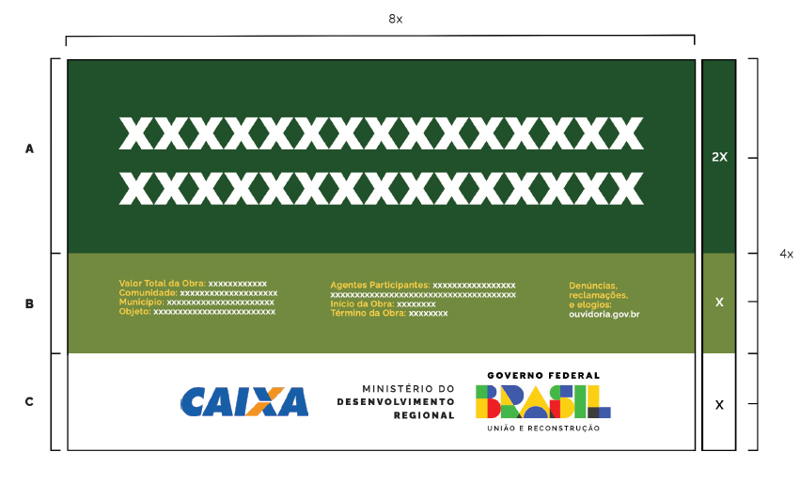
LOCACAO DE CONTAINER 2,30 X 6,00 M, ALT. 2,50 M, COM 1 SANITARIO, PARA ESCRITORIO, COMPLETO, SEM DIVISORIAS INTERNAS |  | 90dias / 30dias = |  | 3.00
LOCACAO DE CONTAINER 2,30 X 6,00 M, ALT. 2,50 M, PARA ESCRITORIO, SEM DIVISORIAS INTERNAS E SEM SANITARIO |  | 90dias / 30dias = |  | 3.00

